①ミニミニセット
①ミニミニセット

ミニお好み焼き
ミニそば焼き
季節野菜

¥1,200-

②ハイパーセット
②ハイパーセット

ミニオムレツ
ミニ豆腐ステーキ
ミニお好み焼き
（又はそば焼き）
季節野菜

¥1,200-

③ほろ酔いセット
③ほろ酔いセット

生ビール(中)
ミニオムレツ
ミニ豆腐ステーキ
季節野菜

¥1,200-

④おすすめセットA
④本日の
おすすめセットA

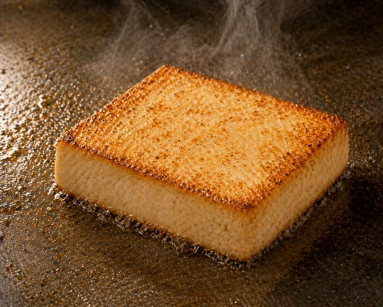
生ビール(中)
季節野菜
豆腐ステーキ
お好み又はそば焼き

¥2,100-
<生ビール(中)なし¥1,700->

④おすすめセットB
④本日の
おすすめセットB

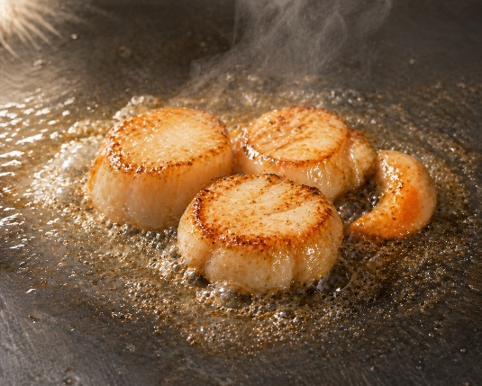
生ビール(中)
季節野菜
ホタテバター焼き
お好み又はそば焼き

¥2,100-
<生ビール(中)なし¥1,700->

④おすすめセットC
④本日の
おすすめセットC

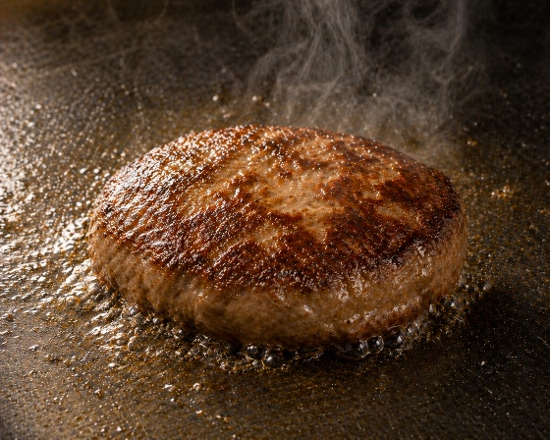
生ビール(中)
季節野菜
ハンバーグ
お好み又はそば焼き

¥2,100-
<生ビール(中)なし¥1,700->

⑤ディナーセット
⑤ディナーセット

シーフード
 | (貝柱、いか、たこ)
サイコロステーキ
大根サラダ
お好み又はそば焼き

¥3,000-

